Screen Preview Mail
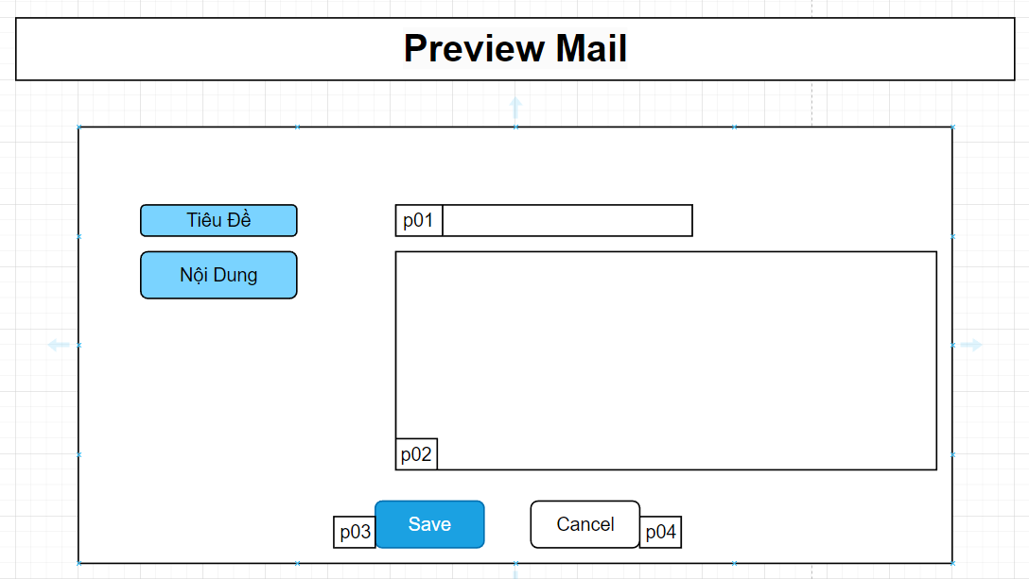

Mã Số | Item | input/output | Thuộc tính | Giới hạn input | Input số digit | Requied input | Format output | Giá trị khởi tạo | Tab thứ tự đi | Độ rộng có thể | Function | No.Chức năng | Domain Model | Note
p01 | Tiêu Đề Email | input/output | string
p02 | Nội Dung Email | input/output | string
p03 | Save | output | button |  |  |  |  |  |  |  |  | 1
p04 | Cancel | output | button |  |  |  |  |  |  |  |  | 2

Detail Design
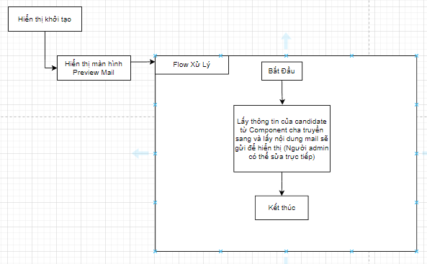
Bản Thiết Kế Chi Tiết |  |  |  | Chức năng : | Preview Mail | Người tạo : | ToanHH | Ngày Tạo : | 31/03/2023

 | Function List
 | No | Tên Chức Năng | Giải Thích
 | 1 | Save | Upsert data email
 | 2 | Đóng | Thoát khỏi component , về component cha

 | Danh Sách API
 | No | Tên API | Action trên Screen
 | 1 | email.upsert | upsert email khi [SAVE]

 | Danh Sách API bên ngoài
 | No | Tên API | Action trên Screen

 | Parameter nhận từ Component cha
 | No | Item | Kiểu
 | 1 | candidate | Candidate

Hiển Thị Khởi Tạo

